1.IDENTIFICACION
INFORMACIÓN GENERAL |  | INFORMACIÓN DEL ESTUDIO RESPECTIVO
 |  | NODO NÚMERO |  |  |  |  | 32883
 |  | INFORME NÚMERO |  |  |  |  | 194
CONTRATISTA | UNIÓN TEMPORAL MOVILIDAD 2014 | ORDEN DE TRABAJO No. |  |  |  |  | PROGRAMACION BASICA
 |  | FECHA DE LA ORDEN DE TRABAJO |  |  |  |  | -
 |  | FECHA DE LA TOMA DE INFORMACIÓN |  |  |  |  | 220214
 |  | DÌA DE LA SEMANA
OBJETO DEL CONTRATO | REALIZAR LA TOMA DE INFORMACIÓN DE CAMPO, COMO INSUMO DEL PROGRAMA DE MONITOREO, SEGUIMIENTO Y PLANEACIÓN DEL TRÁNSITO Y EL TRANSPORTE DE BOGOTA D.C | TIPO DE ESTUDIO |  |  |  |  | VOLÚMENES POR TIPO DE VEHÍCULO
 |  | NOMBRE DEL ARCHIVO |  |  |  |  | 32883_AK_68_X_AC_9_140222_VOL_V1.xlsx
 |  | CÓDIGO DEL ESTUDIO |  |  |  |  | VOL
 |  | LUGAR DE LA TOMA DE INFORMACIÓN
NÚMERO DE CONTRATO | 2072-2013 | COORDENADA X |  |  |  |  | LONGITUD
 |  | COORDENADA Y |  |  |  |  | LATITUD

FECHA DE INICIO DEL CONTRATO | 22-01-2014 | PROFESIONALES RESPONSABLES
 |  | CONSULTOR (DIRECTOR) |  |  |  |  | ING. MSC. SANDRA LUCIA NAVAS TEQUIA
 |  | CONSULTOR (COORDINADOR GENERAL) |  |  |  |  | ING. MSC. LUIS FERNANDO RUBIANO BARRERO
INTERVENTORÍA | UNIVERSIDAD NACIONAL DE COLOMBIA | CONSULTOR (EXPERTO EN TRÁNSITO Y TRANSPORTE) |  |  |  |  | ING. ESP. DIANA PAOLA PARADA
 |  | CONSULTOR (ING ANÀLISIS) |  |  |  |  | ING. ÁNGELA ROCÍO MENDOZA
 |  | INTERVENTORÍA (DIRECTOR) |  |  |  |  | ING. MSC. ARTURO ZARATE
 |  | INTERVENTORÍA (ESPECIALISTA) |  |  |  |  | ING. MSC. WILLIAM CASTRO
 |  | INTERVENTORÍA (RESIDENTE) |  |  |  |  | ING. JOSÉ EDWIN TORRES
OBJETO DEL CONTRATO | INTERVENTORÍA TÉCNICA, ADMINISTRATIVA Y FINANCIERA PARA LA TOMA DE INFORMACIÓN DE CAMPO COMO INSUMO DEL PROGRAMA DE MONITOREO, SEGUIMIENTO Y PLANEACIÓN DEL TRÁNSITO Y TRANSPORTE DE BOGOTÁ D.C. | SUPERVISOR SECRETARIA MOVILIDAD |  |  |  |  | ING. FABIAN GONZALEZ

 |  | VERSIONES DEL ESTUDIO
 |  | NÚMERO |  | FECHA | OBSERVACIONES
NÚMERO DE CONTRATO | 2072-2013 | Versión 0 |  | 27/02/14
 |  | Versión 1 |  | 18/03/14 | SE ATENDIERON LAS OBSERVACIONES DE INTERVENTORÍA ENVIADAS EN COMUNICADO FI-INT-CMTTUB14-083-14, SE DA RESPUESTA MEDIANTE RADICADO ICV-187-C-137. De la hoja 1. IDENTIFICACIÓN, en el campo de análisis puntual, se corrigió la hora pico total de la intersección en base a la gráfica N° 1 de la hoja 4. RESULTADOS. De la hoja 2. BASE se revisaron los valores de livianos en los períodos 115 para el movimiento 1 y los valores de motos en los períodos 2115 y 2130 para el movimiento 2 sin evidenciar causa alguna, el comportamiento es normal del sector, a diferencia del valor para autos en el período 100 para el movimiento 1 donde la causa del salto se debió a un error al momento de digitar la información.
 |  | Versión 2
FECHA DE INICIO DEL CONTRATO | 21-01-2014 | Versión 3

 |  | DESCRIPCIÓN DE LA TOMA DE INFORMACIÓN
 |  | TIPO DE VEHÍCULO | FACTOR DE EQUIVALENCIA | MOVIMIENTOS AFORADOS |  |  | No. DE PERÍODOS | HORA
ESQUEMA |  |  |  | ACCESO | LENTA | RÁPIDA | HORARIO DEL PERÍODO No. 1 | 22:00-06:00
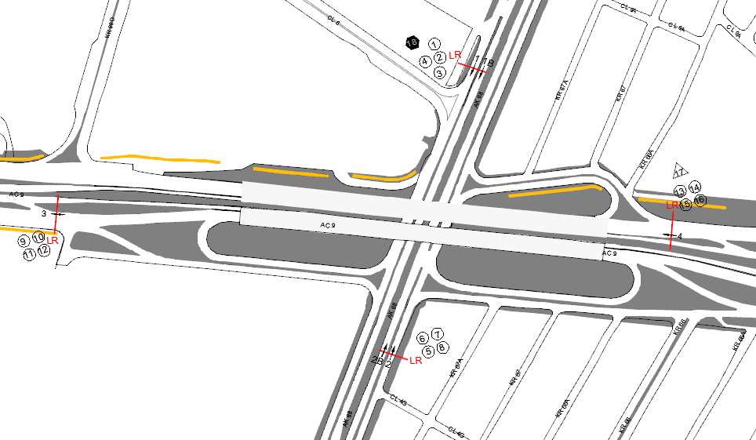 |  | L | 1 | NORTE | 1 | 1B | HORARIO DEL PERÍODO No. 2 | 06:00-14:00
 |  | C | 2 | SUR | 2 | 2B | HORARIO DEL PERÍODO No. 3 | 14:00-22:00
 |  |  |  | OCCIDENTE | 3 |  | No. DE HORAS TOMADAS |  | 24
 |  | BT | 2 | ORIENTE | 4 |  | HORARIO DE LA TOMA DE INFORMACIÓN |  | 22:00-22:00
 |  | B | 2 |  |  |  | No. DE EQUIPOS UTILIZADOS |  | 18
 |  |  |  | OBSERVACIONES DE LA TOMA DE INFORMACIÒN
 |  | AL | 2 | OBSERVACION |  |  |  |  |  | ACCESO
 |  | AT | 2.5 | ENTRE LAS 12:08 Y LAS 12:20 HORAS SE PRESENTA EL CIERRE DE CARRIL EN LA CALZADA RÁPIDA POR CODENSA |  |  |  |  |  | SUR
 |  | BA | 2.5 | DURANTE EL PERIODO DE AFORO SE PRESENTA TRÁFICO LENTO ENTRE LAS 10:45 Y LAS 11:45 HORAS
 |  | ESP | 2
 |  | INT | 2
 |  | C2P | 2.5
 |  | C2G | 2.5
 |  | C3-C4 | 2.5
 |  | C5 | 2.5
 |  | >C5 | 2.5
 |  | M | 0.5
 |  | BIC | 0.3

 |  | ANALISIS PUNTUAL
 |  | LA INTERSECCIÓN DE LA AVENIDA CARRERA 68 CON AVENIDA CALLE 9 SE ENCUENTRA UBICADA EN EL LA ZONA CENTRO DE LA CIUDAD. LA AVENIDA CARRERA 68 (AVENIDA EL CONGRESO EUCARISTICO) PERMITE LA CIRCULACIÓN EN SENTIDO NORTE - SUR Y VICEVERSA Y ESTÁ CONFORMADA POR DOS CALZADAS PARA TRÁFICO MIXTO (INCLUYE TPC), CADA UNA CON DOS CARRILES DE CIRCULACIÓN. LA AVENIDA CALLE 63 (AVENIDA LAS AMERICAS), ESTÁ CONFORMADA POR DOS CALZADAS PARA TRÁFICO MIXTO (INCLUYE TPC), PERMITE LA CIRCULACIÓN EN SENTIDO OESTE - ESTE Y VICEVERSA, EL PASO DE LA VIA ES SOBRENIVEL A LA AVENIDA CARRERA 68. EL VOLUMEN TOTAL AFORADO DURANTE EL DÍA SÁBADO 22 DE FEBRERO DE 2014 FUE DE 300.642 VEHÍCULOS MIXTOS, COMPUESTOS DE LA SIGUIENTE MANERA: EL 68,4% CORRESPONDE A VEHÍCULOS LIVIANOS, EL 19,5% A MOTOS, EL 7,1% A TRANSPORTE PÚBLICO COLECTIVO Y EL 3,2% A VEHÍCULOS DE CARGA. LOS PERÍODOS DE MÁXIMA DEMANDA SE PRESENTAN ENTRE LAS 07:00 Y LAS 08:00 HORAS, Y ENTRE LAS 13:30 Y 14:30 HORAS. LA HORA PICO TOTAL DE LA INTERSECCIÓN SE REGISTRA ENTRE LAS 13:30 Y 14:30 HORAS, PERIODO EN EL QUE SE MOVILIZA UN TOTAL DE 19.350 VEHÍCULOS MIXTOS, DE LOS CUALES EL 67,8% CORRESPONDE A VEHÍCULOS LIVIANOS, EL 20,9% A MOTOS, EL 5,8% A TRANSPORTE PUBLICO COLECTIVO Y MASIVO, EL 3,5% A CAMIONES Y FINALMENTE EL 2% A BICICLETAS.

 |  | REGISTRO FOTOGRÁFICO
 |  | 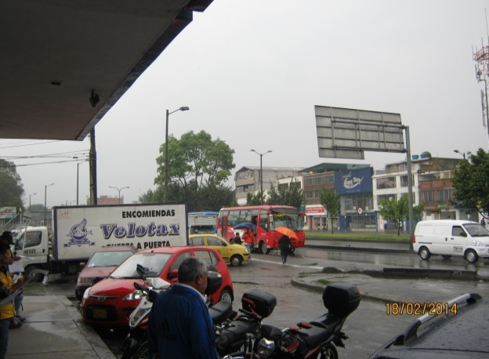 |  |  |  |  | 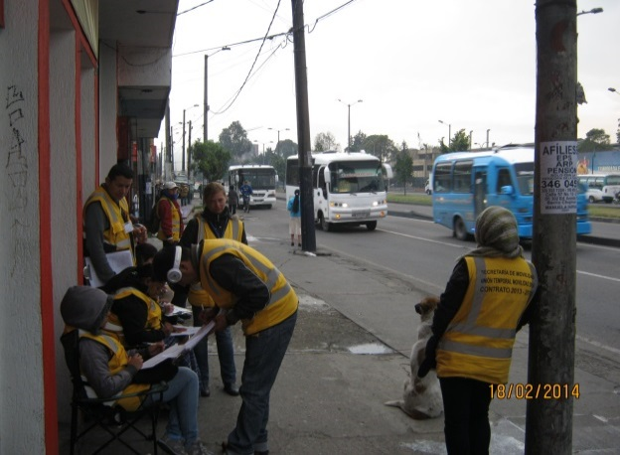

 |  | ACCESO NORTE |  |  |  |  | ACCESO SUR

 |  | 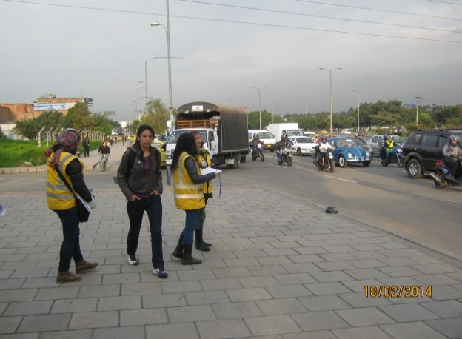 |  |  |  |  | 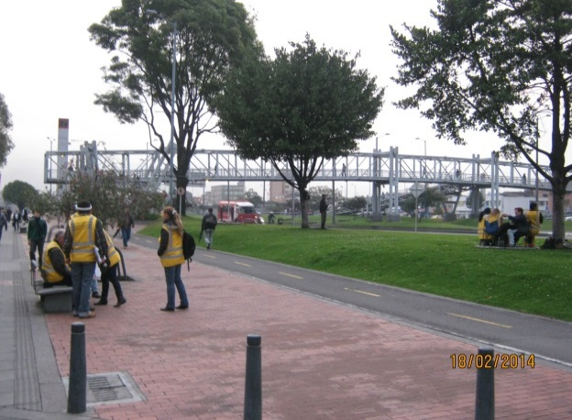

 |  | ACCESO OCCIDENTE |  |  |  |  | ACCESO ORIENTE

